상품제안서
[에스모도] 고속충전 십자각케이블+시거잭+아답터셋트 | 상품코드: F23943

 |  |  |  |  |  |  | 02-412-0044 | www.easy1.co.kr
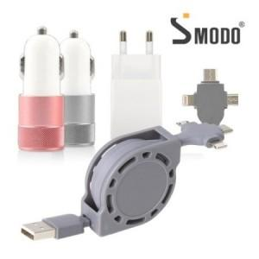

【상세/제작정보】

【인쇄/포장옵션】 | 레이저, 에폭시 / 포장지포장

【공급단가】 | 수량 | 100~ | 300~ | 500~ | 1,000~ | 3,000~
*VAT별도 | 단가 | 8,640원 | 8,320원 | 8,000원 | 7,680원 | 7,480원

【상품 URL】 | https://dev.easy1.co.kr:443/src/goods_detail.php?gdno=23943

